No.01
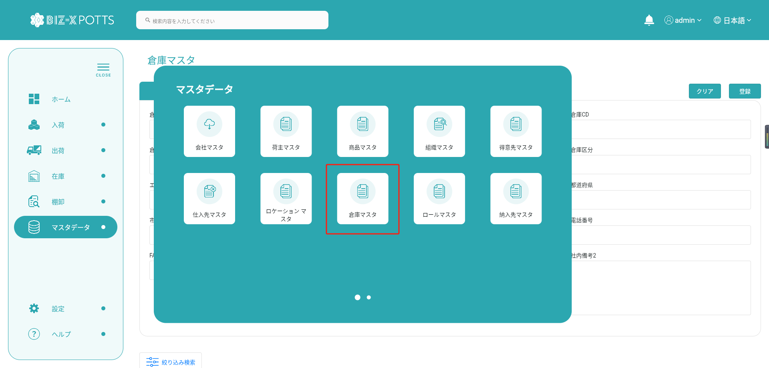
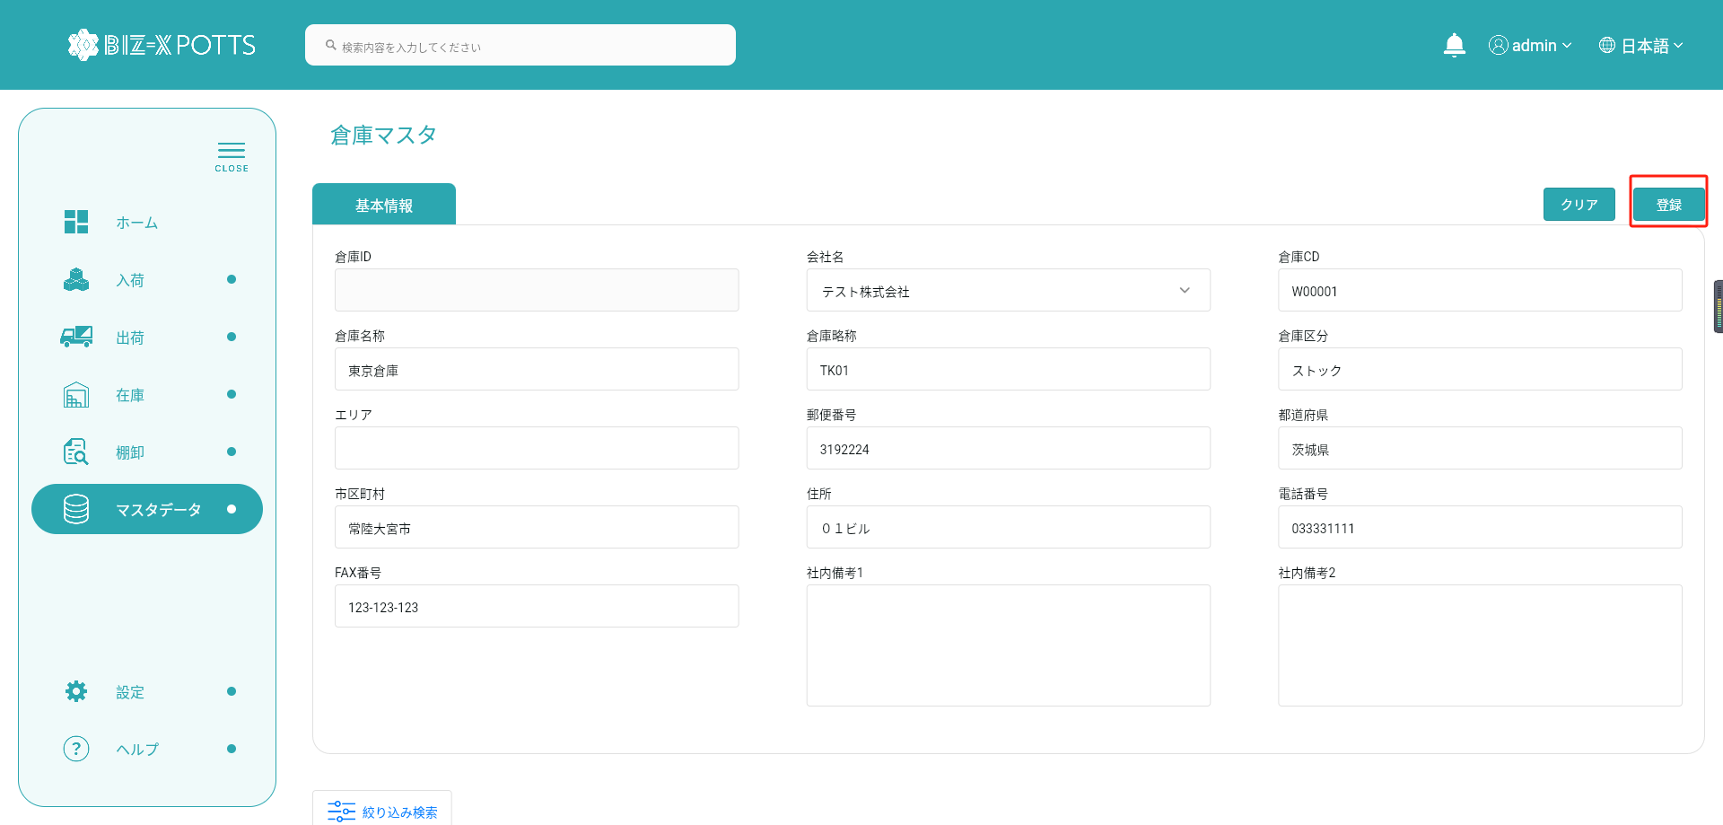
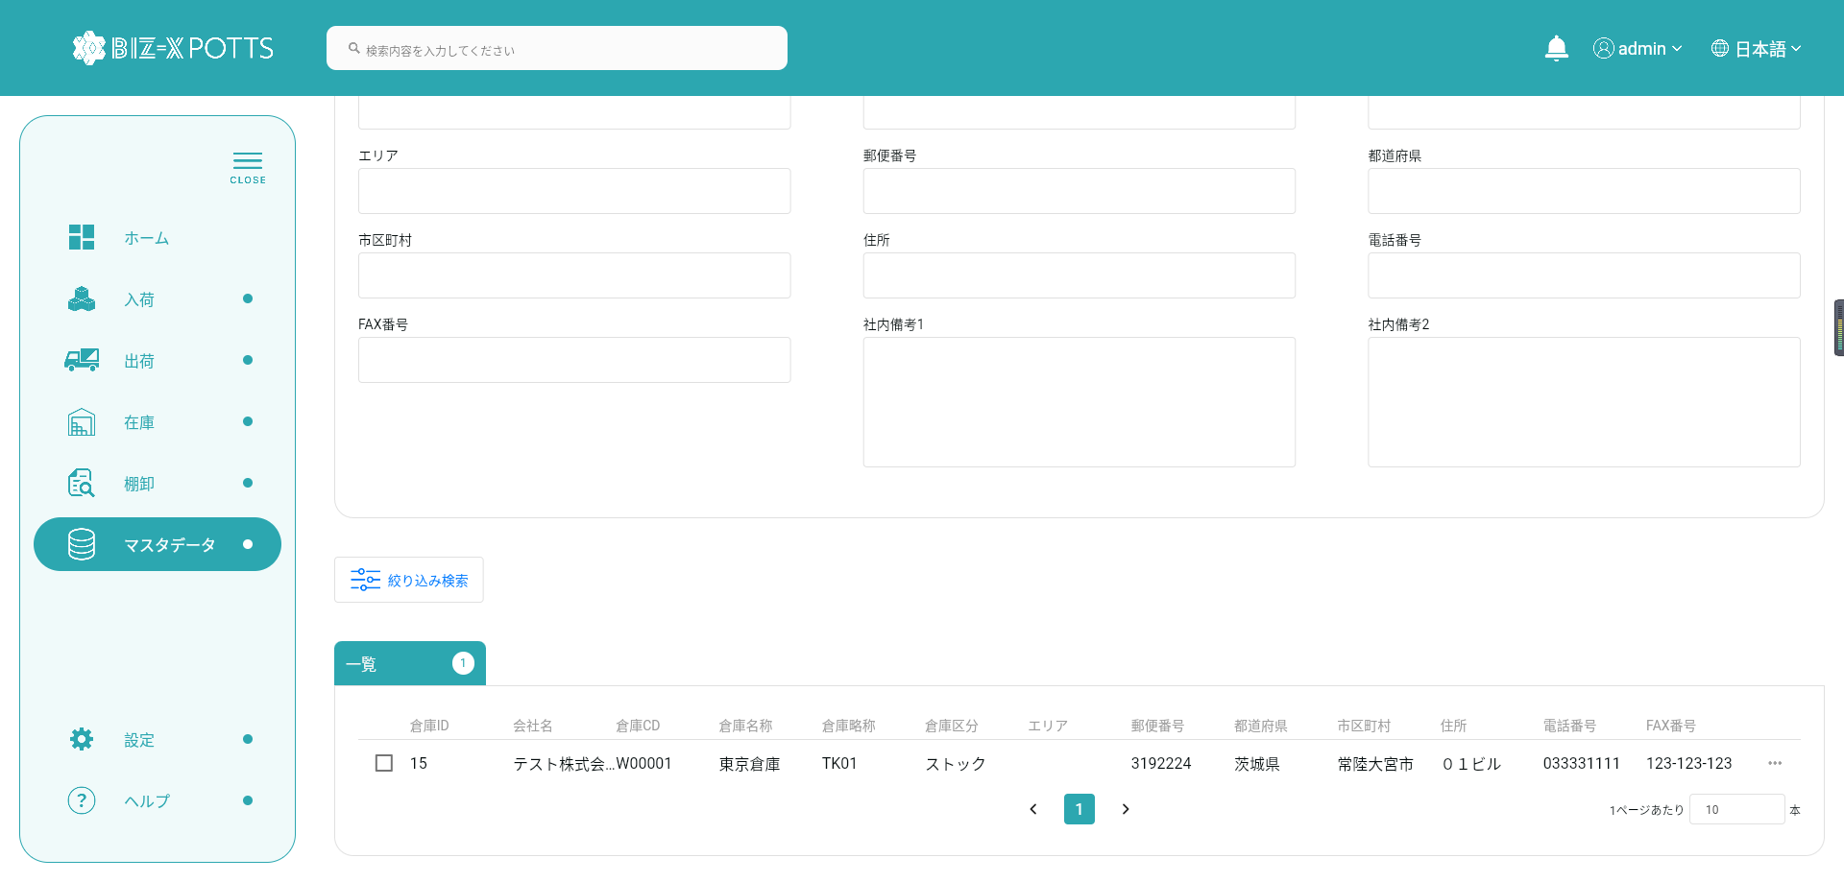
会社関連倉庫データを追加します

No.02
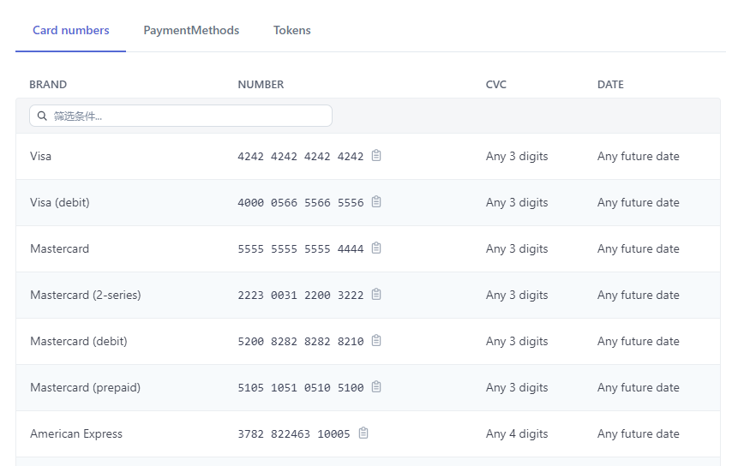

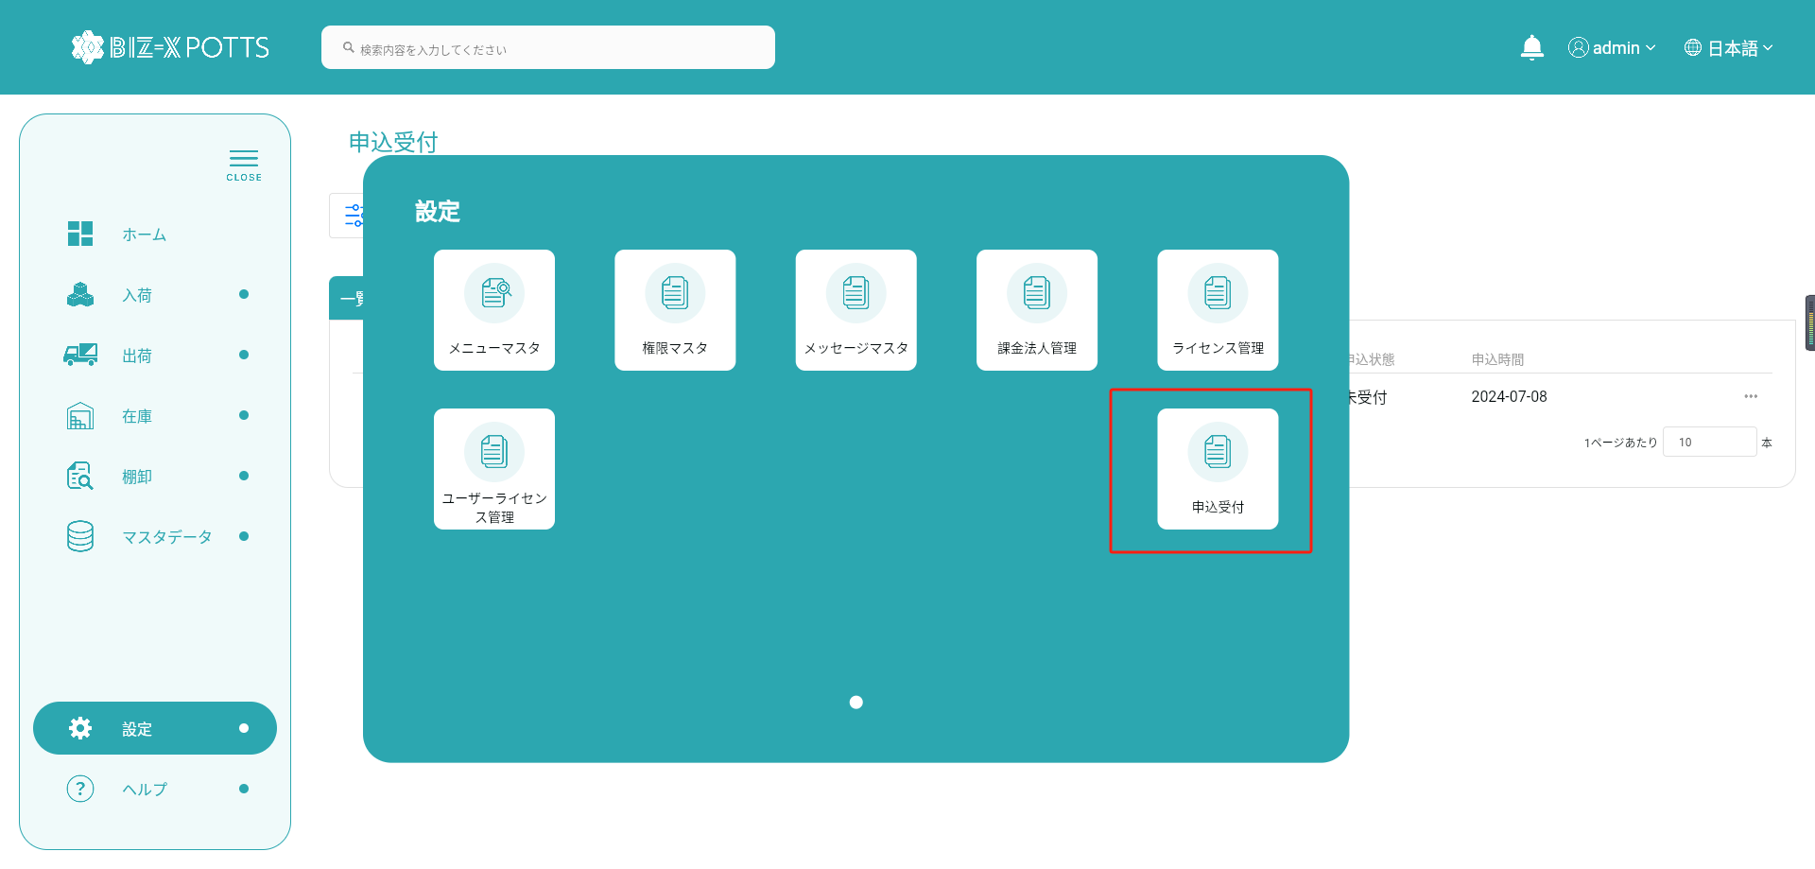
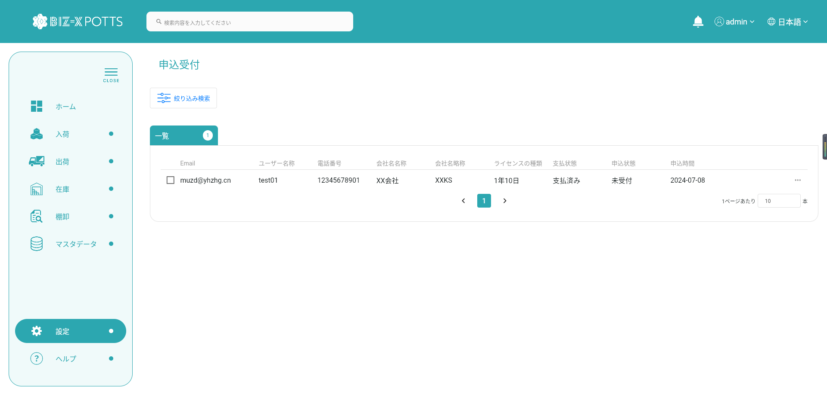
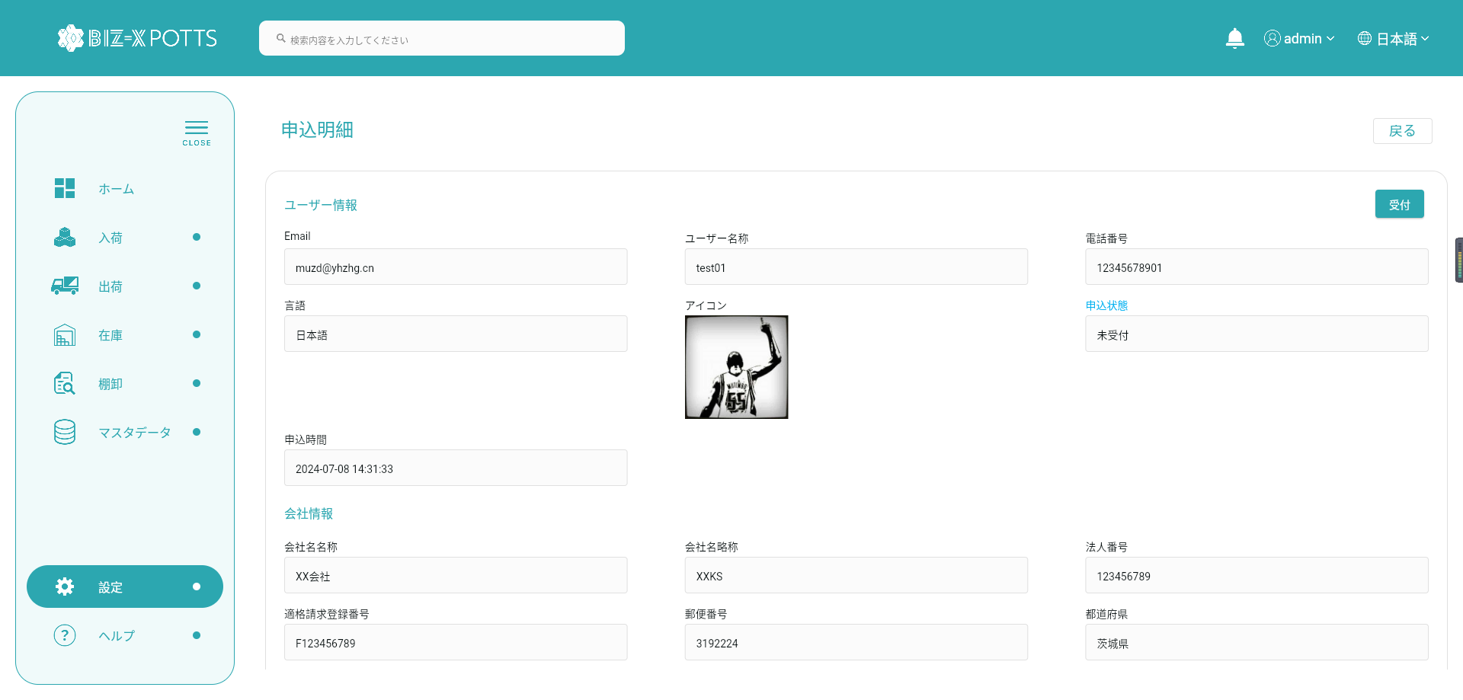
申込
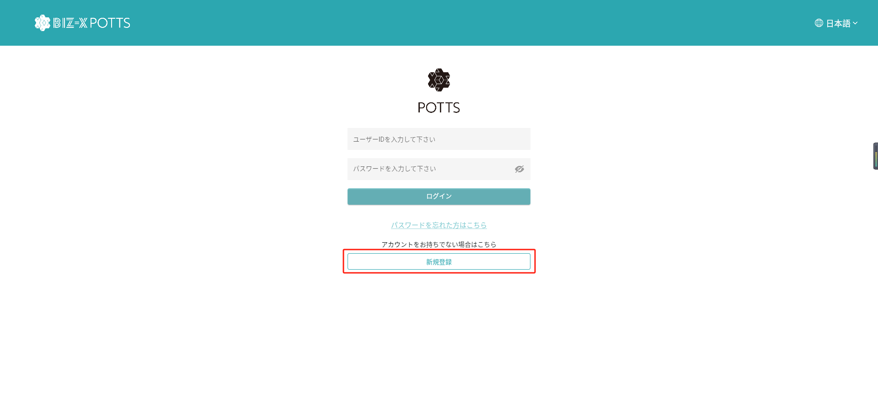

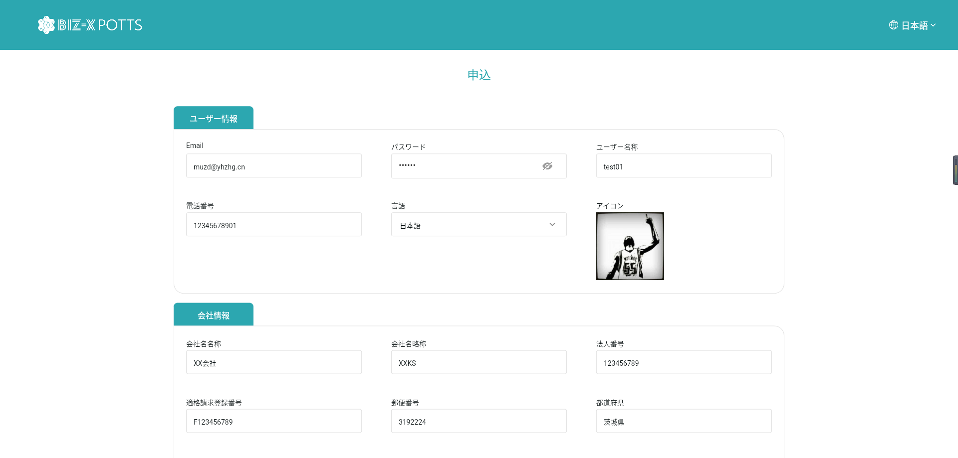

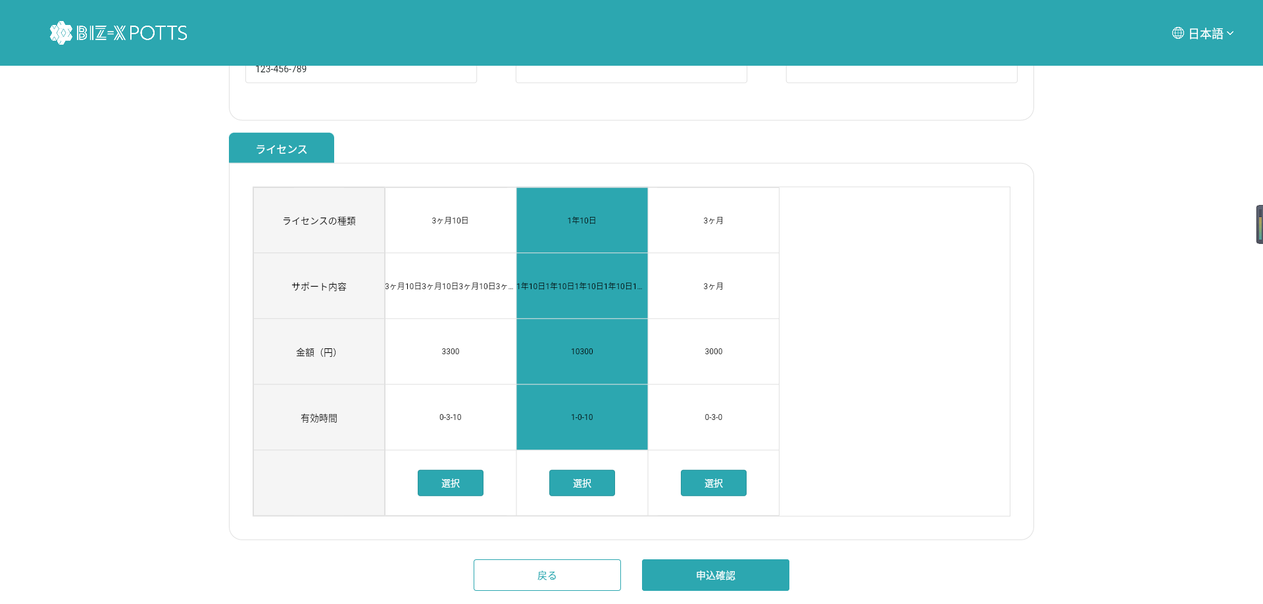

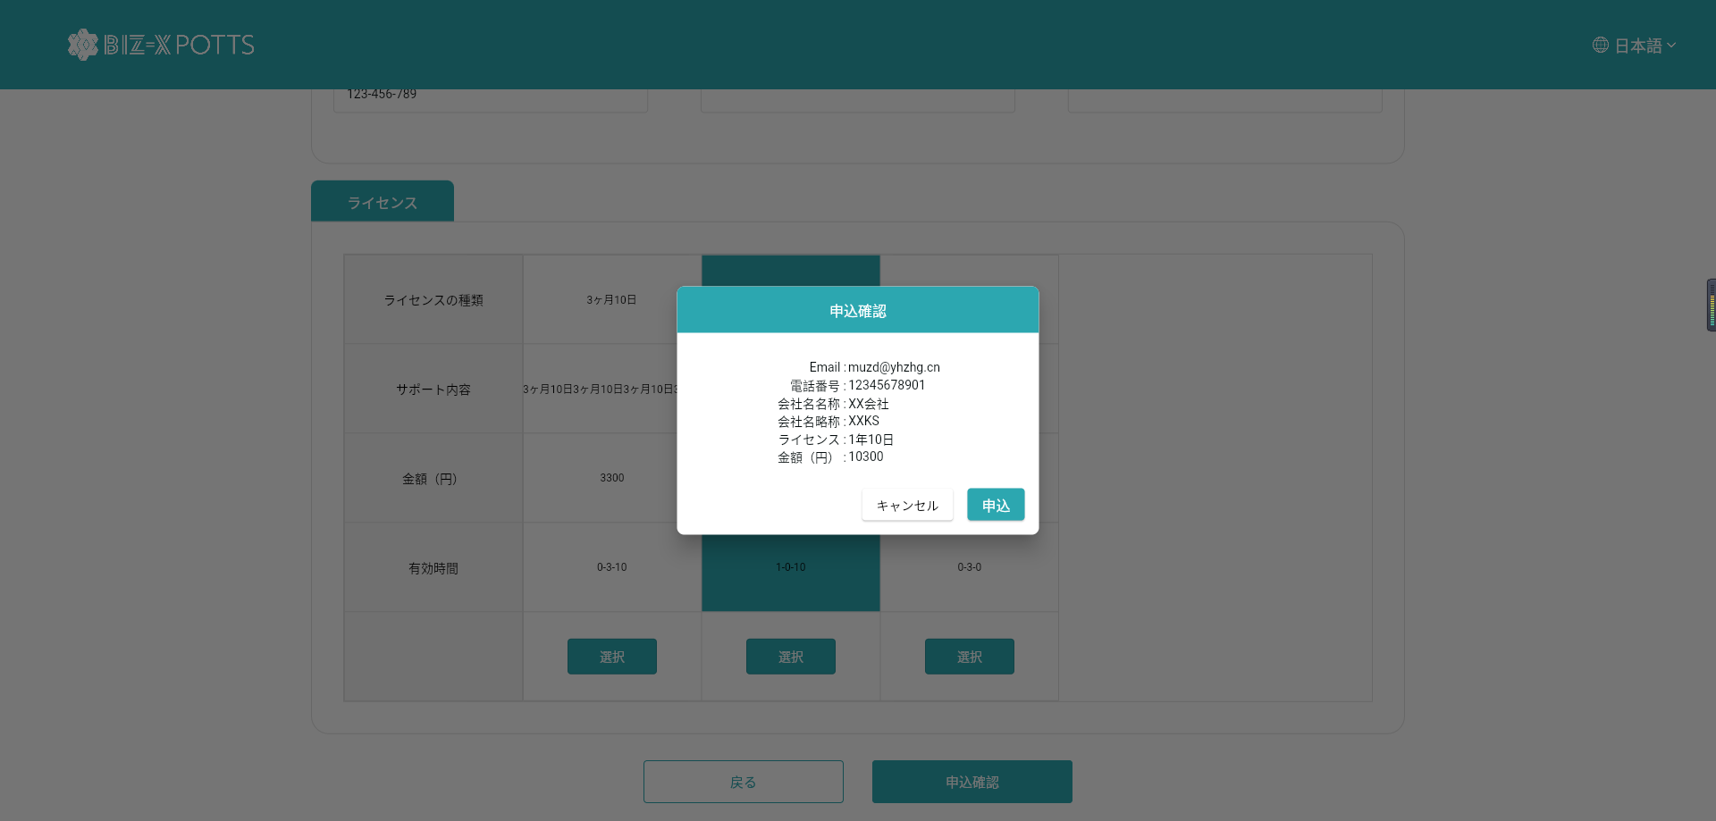

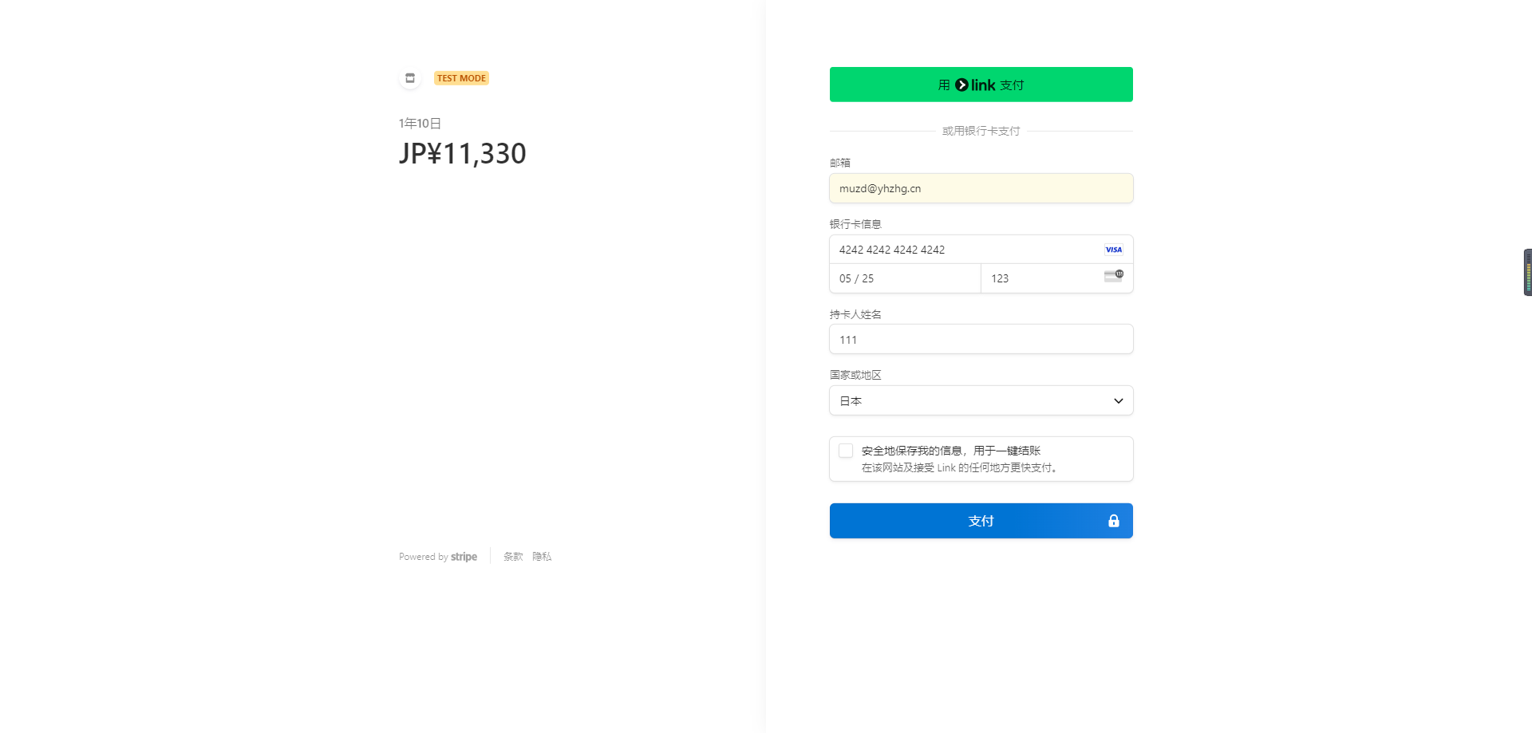

 | テストデータURL | https://docs.stripe.com/testing#cards

No.03
1 | 荷主マスタ
2 | 商品マスタ | 必要
3 | 得意先マスタ
4 | 仕入先マスタ
5 | ロケーションマスタ | 必要
6 | 納入先マスタ
7 | 帳票マスタ | 必要

 | ロケーションマスタ
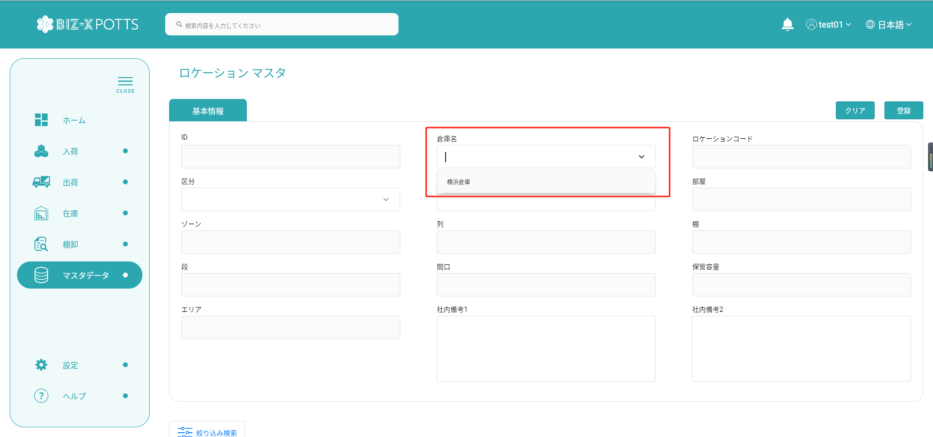

No.01中に、admin設定

 | 帳票マスタ
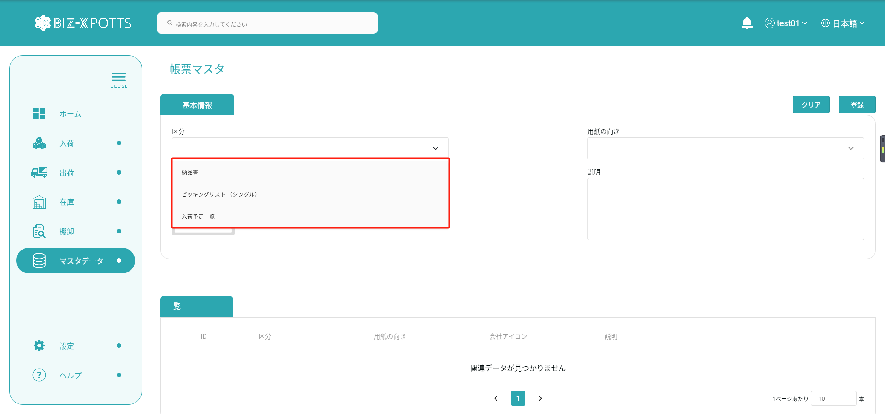

三つは全て必要です

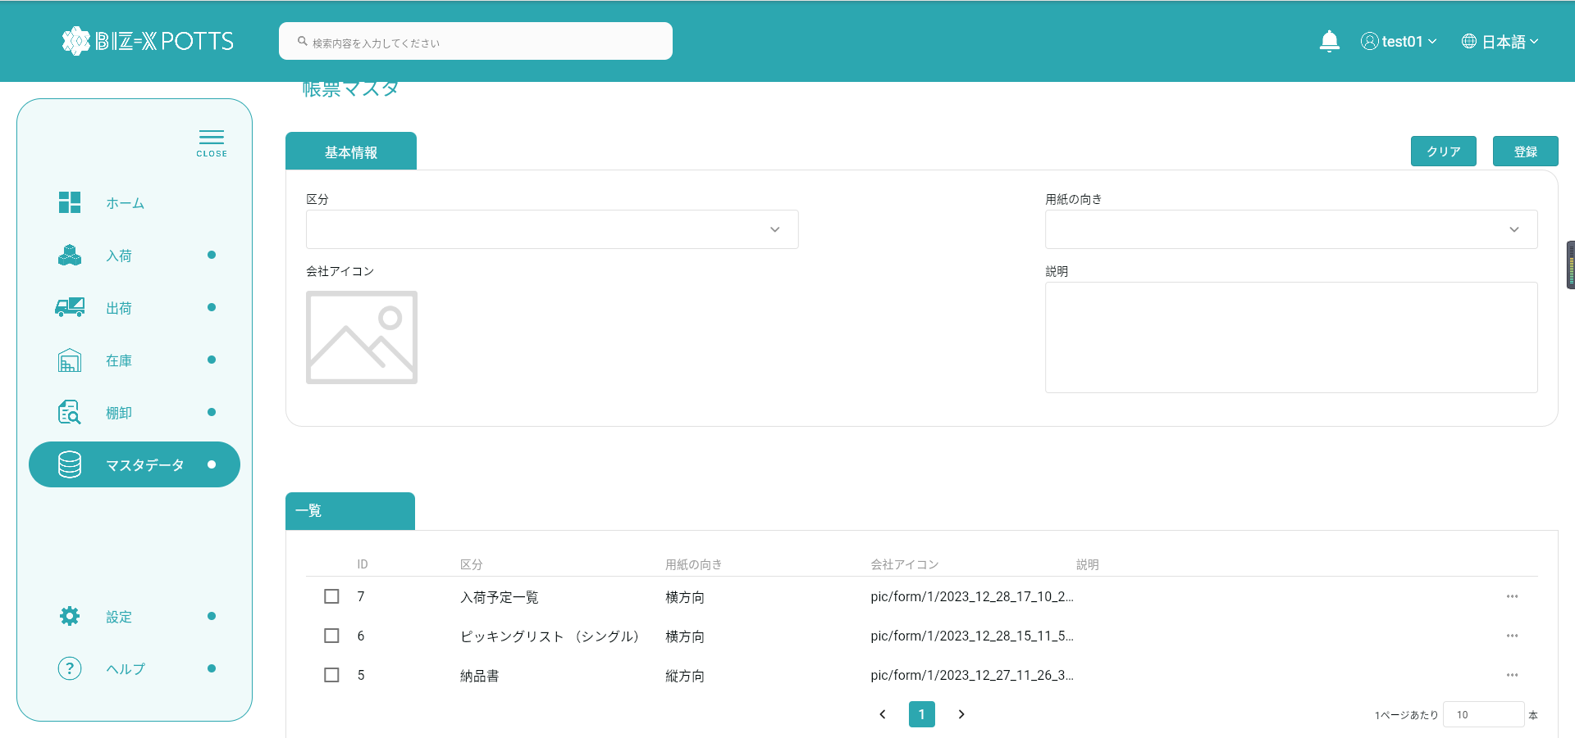

既存データ参照

No.4
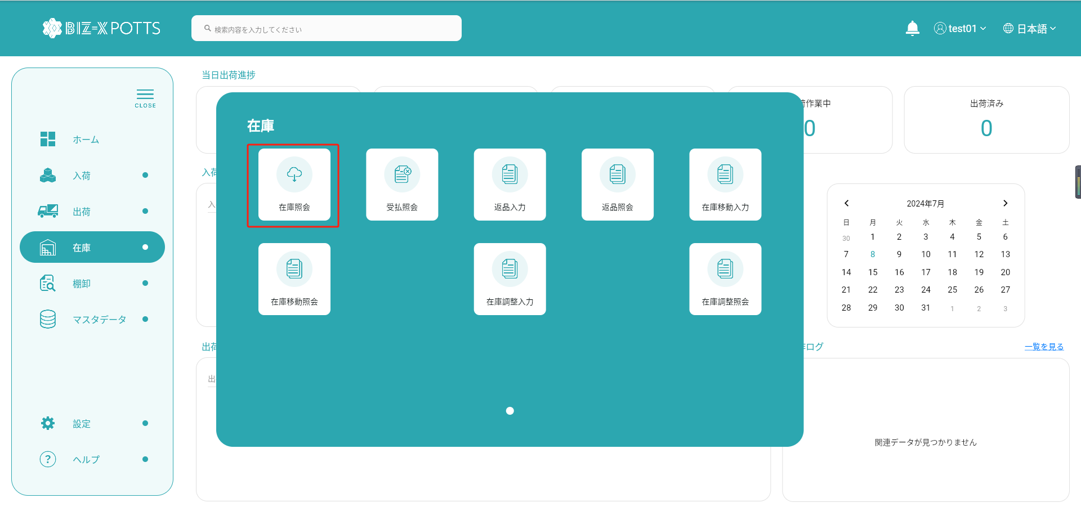

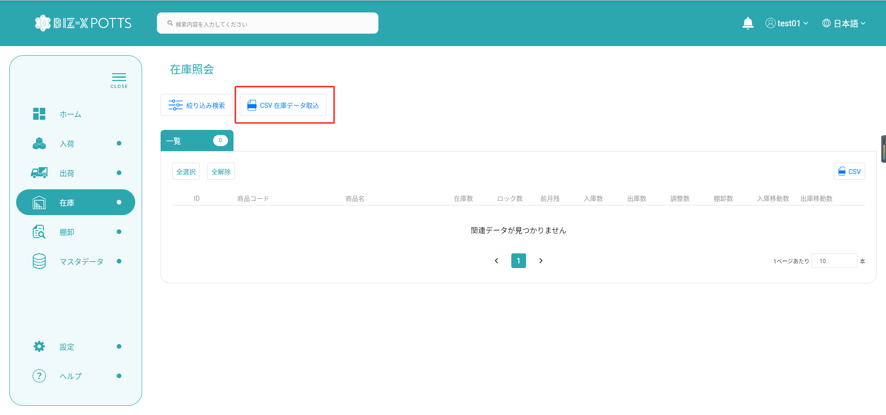

テーブル（商品マスタのPK）

テーブル（ロケーションマスタのPK）

No.5
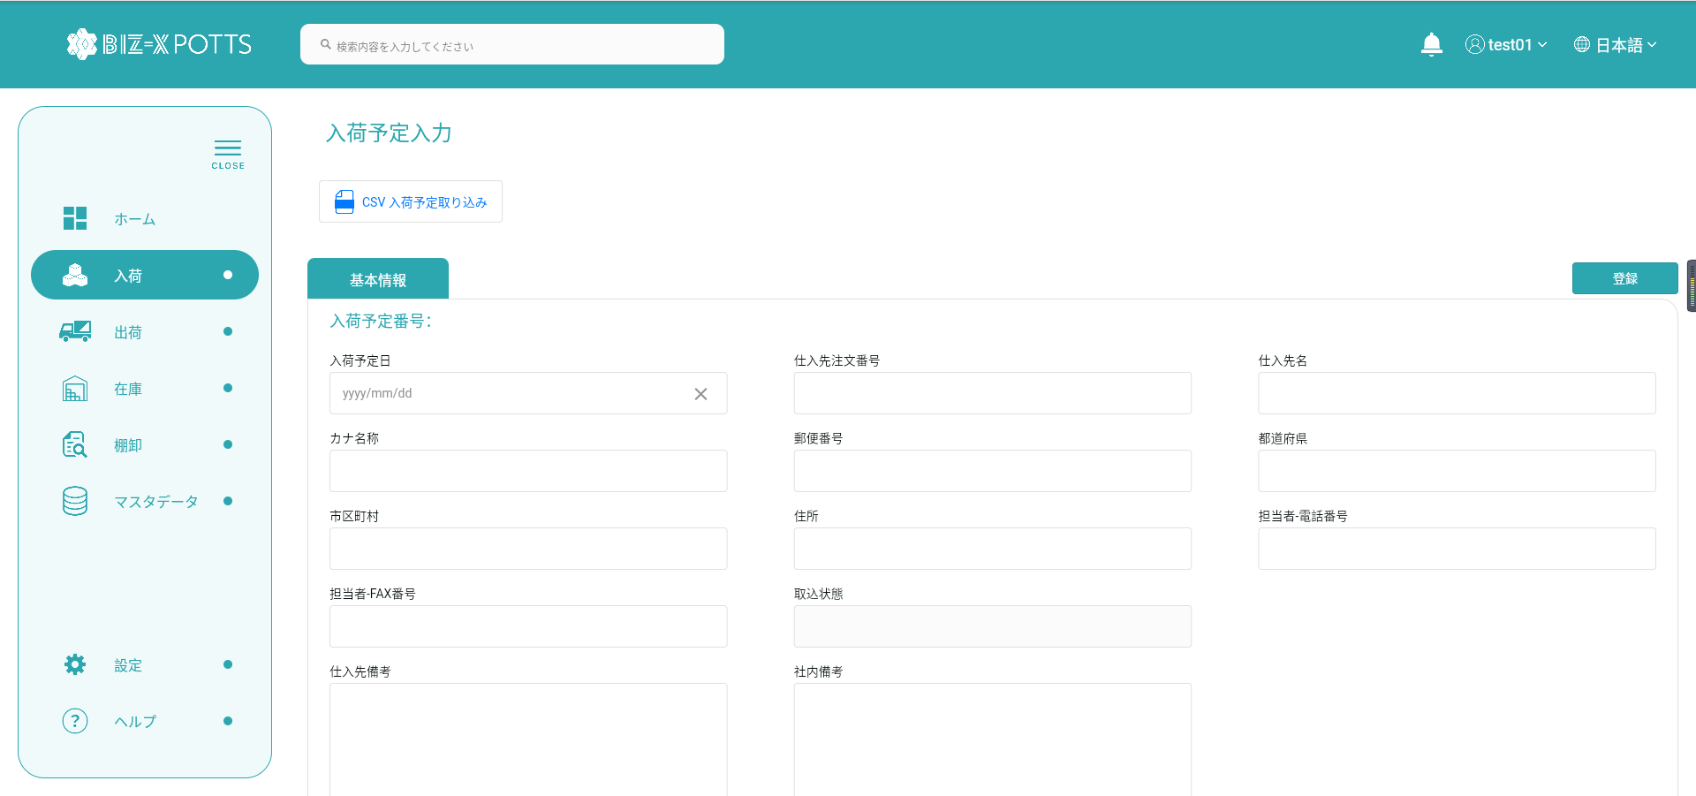

テーブル（会社マスタのPK）

テーブル（商品マスタのPK）

テンプレート中に、
二つテーブルのデータの関連項目。（DBへのインポート時に自動採番）

No.6
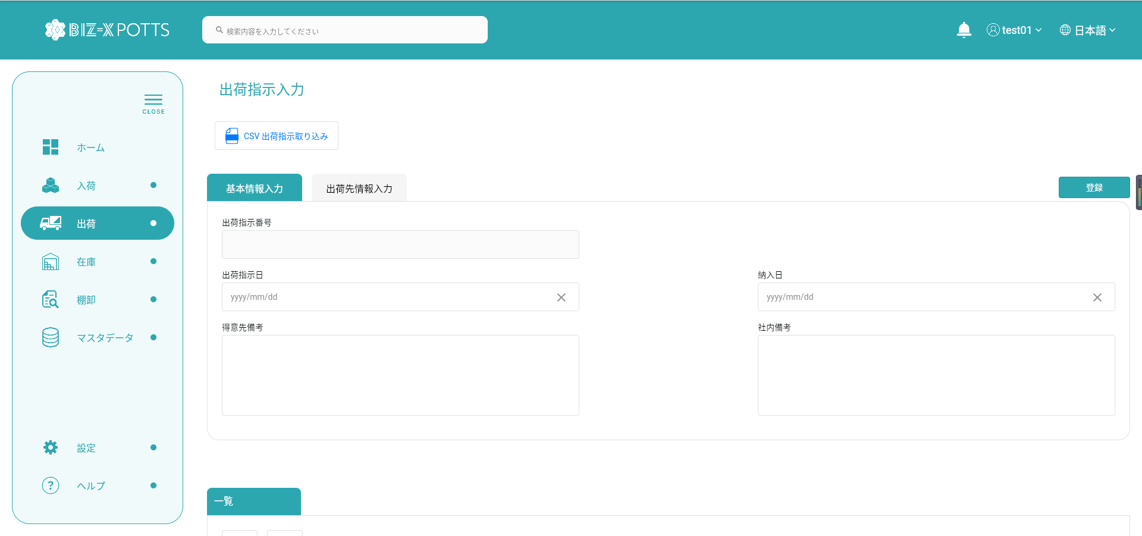

テーブル（会社マスタのPK）

テーブル（商品マスタのPK）

テンプレート中に、
二つテーブルのデータの関連項目。（DBへのインポート時に自動採番）

